Worksheet
 | Alklima B.V.
 | Van Hennaertweg 29
 | 2952 CA Alblasserdam
 | NEDERLAND
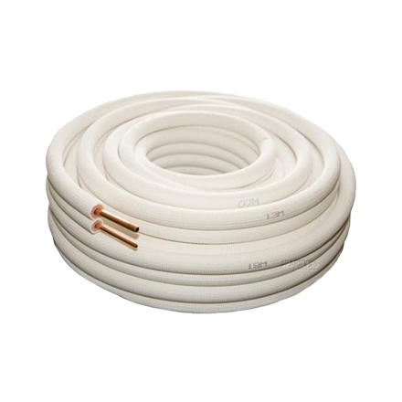
Code | AL3043
Product | Dubbel geisol. koelleiding 3/8 - 5/8 op rol (20m)

Afmetingen & aansluitingen
Naam |  | Waarde | Eenheid
Lengte |  | 20 | mm
Nom. diameter |  | 3/8" - 5/8"
Uitvoering koelleiding |  | Dubbel

Uitvoering & werking
Naam |  | Waarde | Eenheid
Aansluiting |  | Overig

